Rep
NOM : | Brisebois | Prénom : | Mathieu | Matricule: | 1997829 |  | Gr: | 4
NOM : |  | Prénom : |  | Matricule: |  |  | Gr:
NOM : |  | Prénom : |  | Matricule: |  |  | Gr:

Question 1
 |  |  |  |  |  |  |  |  |  | i | 9%
Voici un diagramme de flux monétaire couvrant une période de temps infini (le montant de 300 $ se répète à l'infini). En considérant un taux d'intérêt de 9% annuellement, capitalisé (composé) annuellement, actualisez ses flux monétaires. |  |  |  |  |  |  |  |  | Montants | Fact.Act1 | Fact.Act2 | Fact.Act3 | Fact.Act4 | Montants act.
 |  |  |  |  |  |  |  |  | 700 | 3.2397198771 |  |  |  | 2267.8039139
 |  |  |  |  |  |  |  |  | 1000 | 2.531294666 | 0.71 $ |  |  | 1793.232958
 |  |  |  |  |  |  |  |  | 300 | 11.111111111 | 0.55 $ |  |  | 1823.4474828

 |  |  |  |  |  |  |  |  |  |  |  | Réponse |  | 5,884 $

Question 2 |  |  |  |  |  |  |  |  |  | i1 | 8%
 |  |  |  |  |  |  |  |  |  | i2 | 12%
Voici un diagramme de flux monétaire qui représente deux taux d’intérêt différents couvrant une période de 24 ans. L’intérêt est capitalisé (composé) annuellement. |  |  |  |  |  |  |  |  | Montants | Fact.Act1 | Fact.Act2 | Fact.Act3 | Fact.Act4 | Montants act.
 |  |  |  |  |  |  |  |  | 2,000 $ |  |  |  |  | 2,000 $
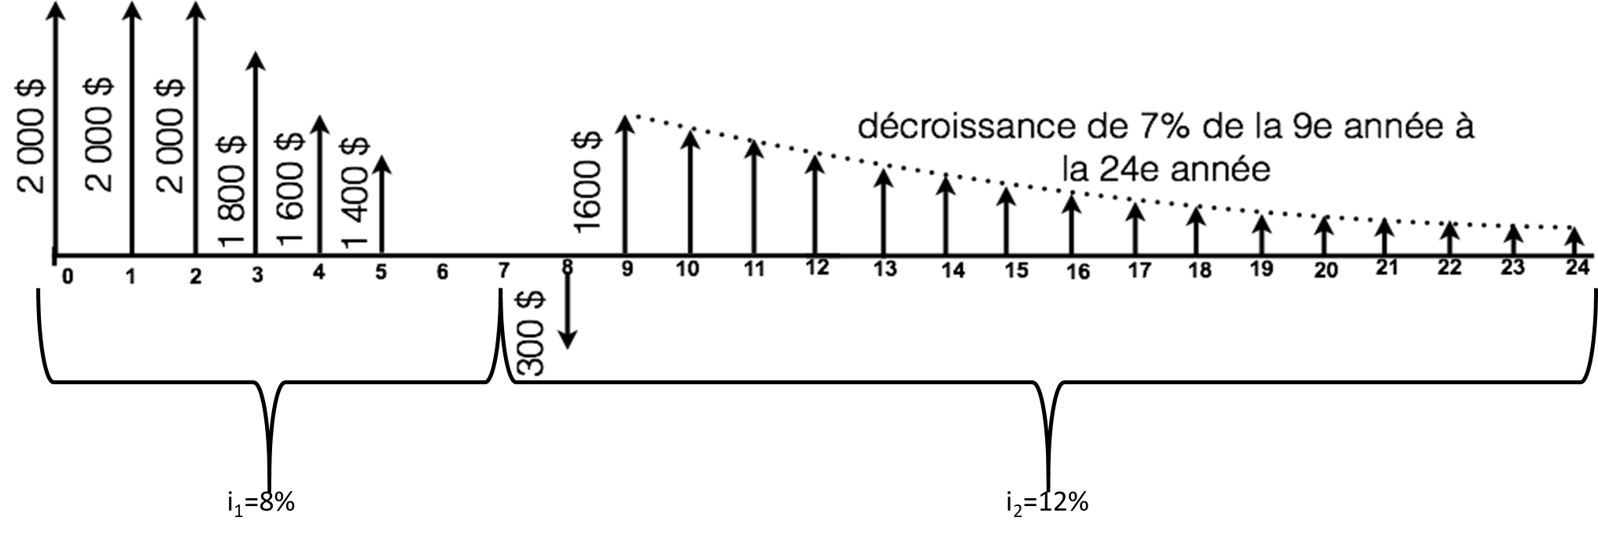
 |  |  |  |  |  |  |  |  | 2,000 $ | 0.93 $ |  |  |  | 1851.8518519
 |  |  |  |  |  |  |  |  | 2,000 $ | 3.31212684 | 0.93 $ |  |  | 6133.5682223
 |  |  |  |  |  |  |  |  | -$200.00 | 4.6500928607 | 0.93 $ |  |  | -861.12830754
 |  |  |  |  |  |  |  |  | (300 $) | 0.89 $ | 0.58 $ |  |  | (156.29 $)
 |  |  |  |  |  |  |  |  | 1,600 $ | 4.9943232638 | 0.89 $ | 0.58 $ |  | 4,163.06 $

 |  |  |  |  |  |  |  |  |  |  |  | Réponse |  | 13,131 $

 |  |  |  |  |  |  |  |  |  | i1 | 8%
 |  |  |  |  |  |  |  |  | Montants | Fact.Act1 | Fact.Act2 | Fact.Act3 | Fact.Act4 | Montants convert.
 |  |  |  |  |  |  |  |  | 2,000 $ | 1.7138242688 |  |  |  | 3,428 $
 |  |  |  |  |  |  |  |  | 2,000 $ | 1.5868743229 |  |  |  | 3,174 $
 |  |  |  |  |  |  |  |  | 2,000 $ | 3.31212684 | 1.5868743229 |  |  | 10,512 $
a) Calculez la valeur actualisée à l’année 0, en utilisant le moins de facteurs possibles. |  |  |  |  |  |  |  |  | (200 $) | 4.6500928607 | 1.5868743229 |  |  | (1,476 $)
 |  |  |  |  |  |  |  |  | (300 $) | 0.93 $ |  |  |  | -277.77777778
 |  |  |  |  |  |  |  |  | 1,600 $ | 6.0573320799 | 0.93 $ |  |  | 8973.8253036
b) En considérant seulement un seul taux d’intérêt (i1=8%) pour la période de 24 ans, calculez la somme des flux monétaires à l’année 7.
 |  |  |  |  |  |  |  |  |  |  |  | Réponse |  | 24,333 $

Question 3 |  |  |  |  |  |  |  |  |  | i | 11%
 |  |  |  |  |  |  |  |  | Montants | Fact.Act1 | Fact.Act2 | Fact.Act3 | Fact.Act4 | Montants convert.
Un équipement coûte 105 000 $ à l’achat et a une durée de vie de 20 ans. À la fin de cette période, la valeur résiduelle est de 15 000 $. Les coûts d’entretien et de réparation sont de 3 000 $ la première année. Ces coûts augmentent à raison de 1 250 $ par année jusqu’à la fin de la durée de vie du véhicule. Supposez un taux d’intérêt de 11%. Quelle est l’annuité correspondant au véhicule ? |  |  |  |  |  |  |  |  | 105,000 $ | 0.12557563688 |  |  |  | 13,185 $
 |  |  |  |  |  |  |  |  | 3,000 $ |  |  |  |  | 3,000 $
 |  |  |  |  |  |  |  |  | 1,250 $ | 6.2589751132 |  |  |  | 7,824 $
 |  |  |  |  |  |  |  |  | (15,000 $) | 0.12403390709 | 0.12557563688 |  |  | (234 $)

 |  |  |  |  |  |  |  |  |  |  |  | Réponse | 23,776 $/an

Question 4 |  |  |  |  |  |  |  |  | 500 $ | 20% |  |  |  |  |  | 2,500 $
 |  |  |  |  |  |  |  |  | 250 $ | 10% |  |  |  |  |  | 2,500 $
Le 23 décembre 2020, vous avez eu un enfant et vous décidez d'investir dans un REEE.
Le fédéral vous donne 20% de subvention pour un maximum de 500 $/année et de 7 200 $ à vie de la personne. |  |  |  |  |  |  |  |  |  |  |  |  |  | Réponse a | 2,500 $
Le provincial vous donne 10% de subvention pour un maximum de 250 $/année et de 3 600 $ à vie de la personne. |  |  |  |  |  |  |  |  | 2,500 $
Les placements rapportent 4% annuellement et si l’on se fie aux 10 dernières années, l'inflation moyenne serait de 1,69% par année. |  |  |  |  |  | i=0,04 |  |  | 500 $
Afin de simplifier le problème, les subventions sont déposées en même temps que vos dépôts. |  |  |  |  |  |  |  |  | 250 $

a) Combien devez-vous mettre annuellement afin de maximiser les subventions? |  |  |  |  |  |  |  |  | 3,250 $ | 25.645412884 | 1.3520988768 |  |  |  |  | 61,643 $
b) Combien votre enfant aurait-il dans son REEE à la fin de l'année où il aura ses 18 ans?
c) Si à ces 18 ans, votre enfant veut s'acheter un immeuble et qu'il doit mettre une mise de fonds de 10%, quelle est la valeur maximum de l'immeuble qu'il pourrait s'acheter en valeur d'aujourd'hui (en considérant l'inflation)?

 |  |  |  |  |  |  |  |  |  |  |  |  |  | Réponse b | 61,643 $
 |  |  |  |  |  |  |  |  | 616,431 $ | 0.73959088138 |  |  |  |  |  | 455,907 $

 |  |  |  |  |  |  |  |  |  |  |  |  |  | Réponse c | 455,907 $

Question 5 (Bonus)

5.1 Vous songez à acheter une obligation d’une valeur nominale de 1 500 $, dont les intérêts sont versés semestriellement avec un taux d’intérêt annuel de 5%. Vous désirez obtenir un rendement annuel de 11% composé semestriellement. Présumez que l’obligation arrivera à échéance à sa valeur nominale dans 10 ans et que vous conserverez cette obligation jusqu’à cette date.

Quel est le montant maximal que vous seriez prêt à payer aujourd’hui pour acquérir cette obligation ?

5.2 (indépendante de 5.1) |  |  |  |  |  |  |  |  |  |  |  |  |  | Réponse 5.1
Vous possédez aujourd’hui une obligation qui vaut 600 $. Les coupons sont payables deux fois par année avec un taux de 9%. Présumez que l’obligation arrivera à échéance à sa valeur nominale, soit 900 $, dans 9 ans. Quel taux de rendement annuel effectif moyen réaliserez-vous ?

 |  |  |  |  |  |  |  |  |  |  |  |  |  | Réponse 5.2

